Hoja1
Autoridad Portuaria Dominicana
 |  |  | (APORDOM)

Cantidad de Quejas, Reclamaciones y Sugerencias Recibidas por el 311 Trimestre Octubre - Diciembre 2025

 | TIPO | CASO | RESUELTA | PENDIENTE
 | QUEJAS | 0 | 0 | 0
 | RECLAMACIONES | 0 | 0 | 0
 | SUGERENCIAS | 0 | 0 | 0
 | OTRAS | 0 | 0 | 0
 | TOTAL | 0 | 0 | 0
 | 0 | 0 | 0
 | 0 | 0 | 0
 | 0 | 0 | 0
 | 0 | 0 | 0

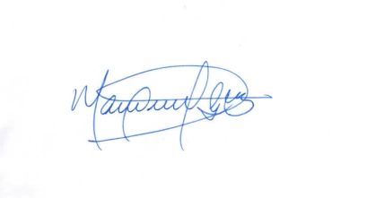

 | Lic. Manuel Guzman. Responsable de Acceso a la Información.

 | Fuente: Oficina de Acceso a la Información Elaborado
 | por: Dirección de Planificación y Desarrollo
 | Fecha: 31/12/2025

